ケース1
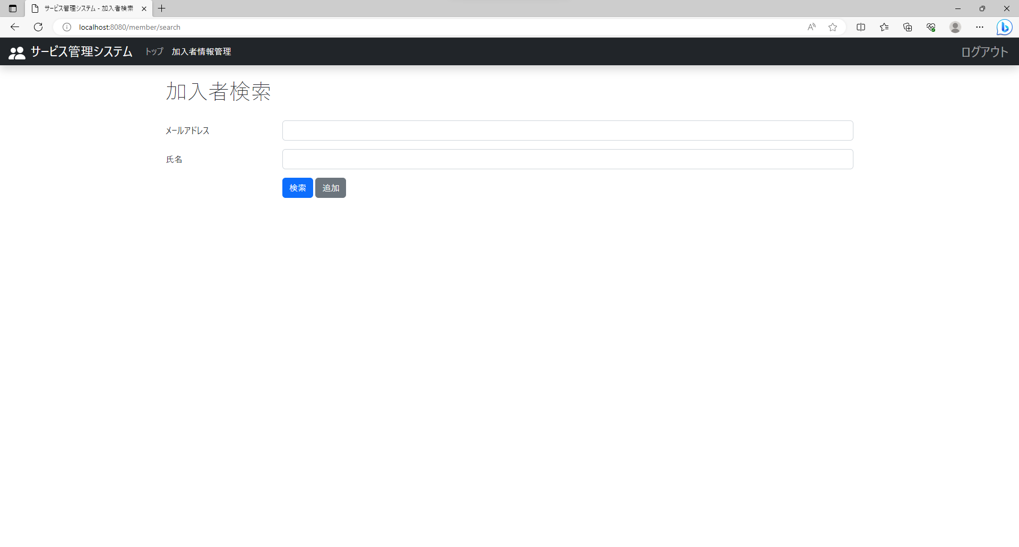
テスト内容：加入者画面を確認する。
確認内容：氏名のテキストが追加されていること。

ケース2

テスト内容：加入者画面を確認する。
確認内容：氏名のテキストボックスが追加されていること。

ケース3

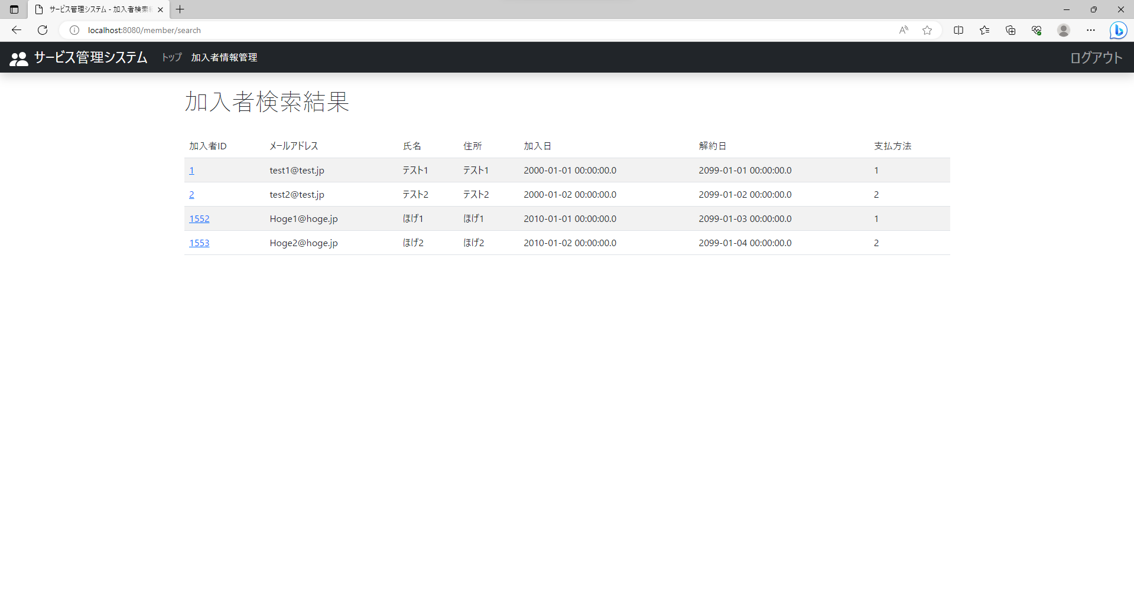
テスト内容：以下の条件で検索ボタンを押下する。 【メールアドレス】未入力 【氏名】未入力
確認内容：検索結果にすべての加入者が表示されること。

ケース4

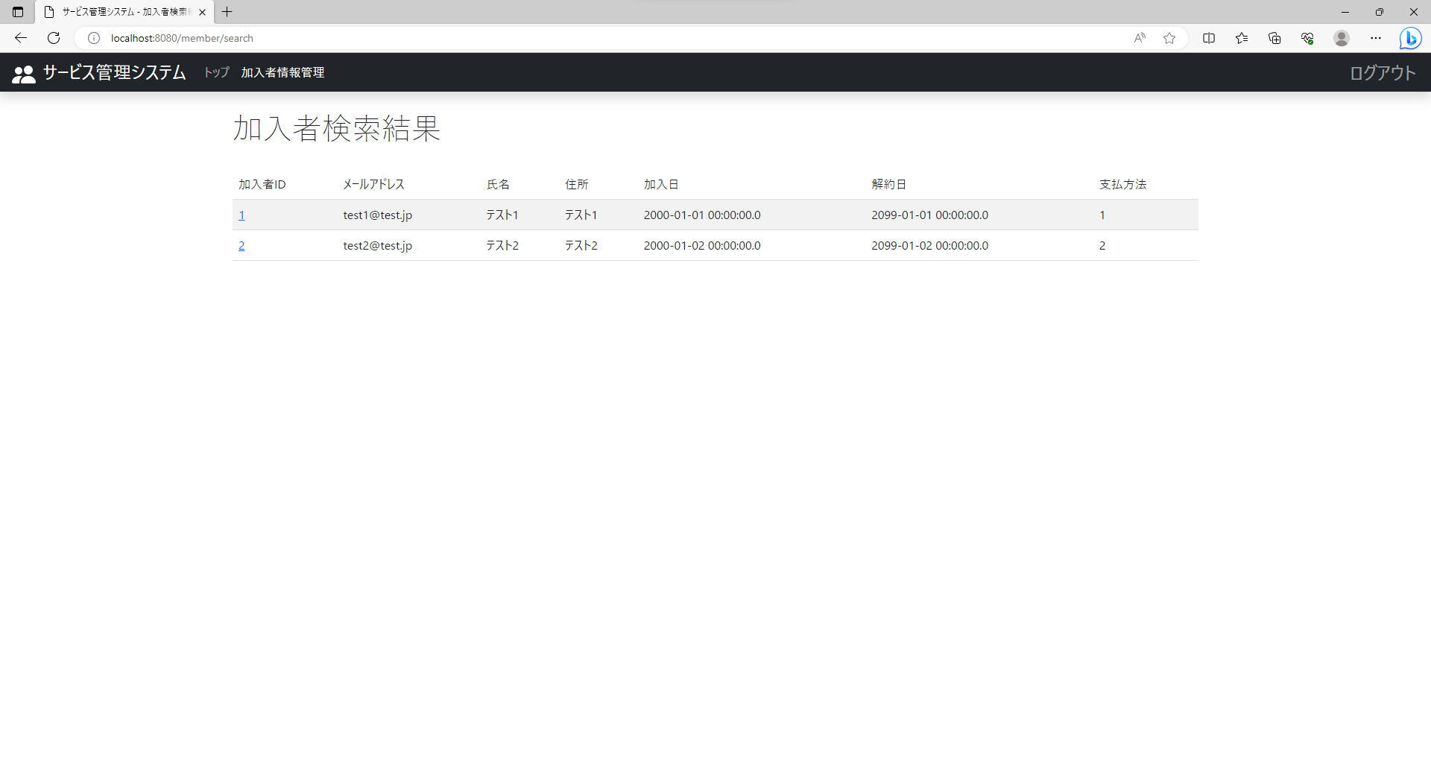
テスト内容：以下の条件で検索ボタンを押下する。 【メールアドレス】登録されているメールアドレスの一部を入力 【氏名】未入力
確認内容：検索結果にすべての加入者が表示されること。

ケース5


テスト内容：以下の条件で検索ボタンを押下する。 【メールアドレス】登録されているメールアドレスを入力 【氏名】未入力
確認内容：検索結果にメールアドレスが入力された加入者が表示されること

ケース6

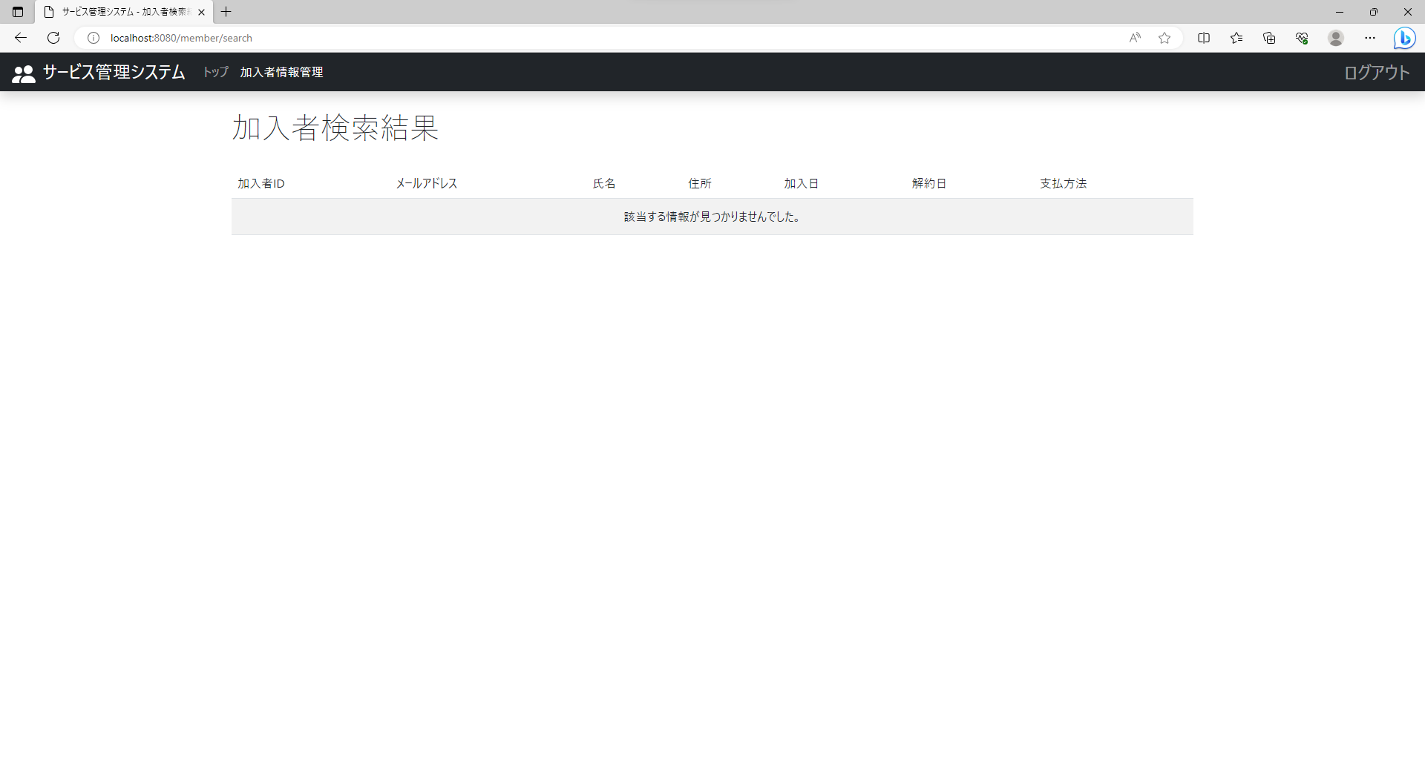
テスト内容：以下の条件で検索ボタンを押下する。 【メールアドレス】登録されていないメールアドレスを入力 【氏名】未入力
確認内容：検索結果に何も表示されないこと。

ケース7

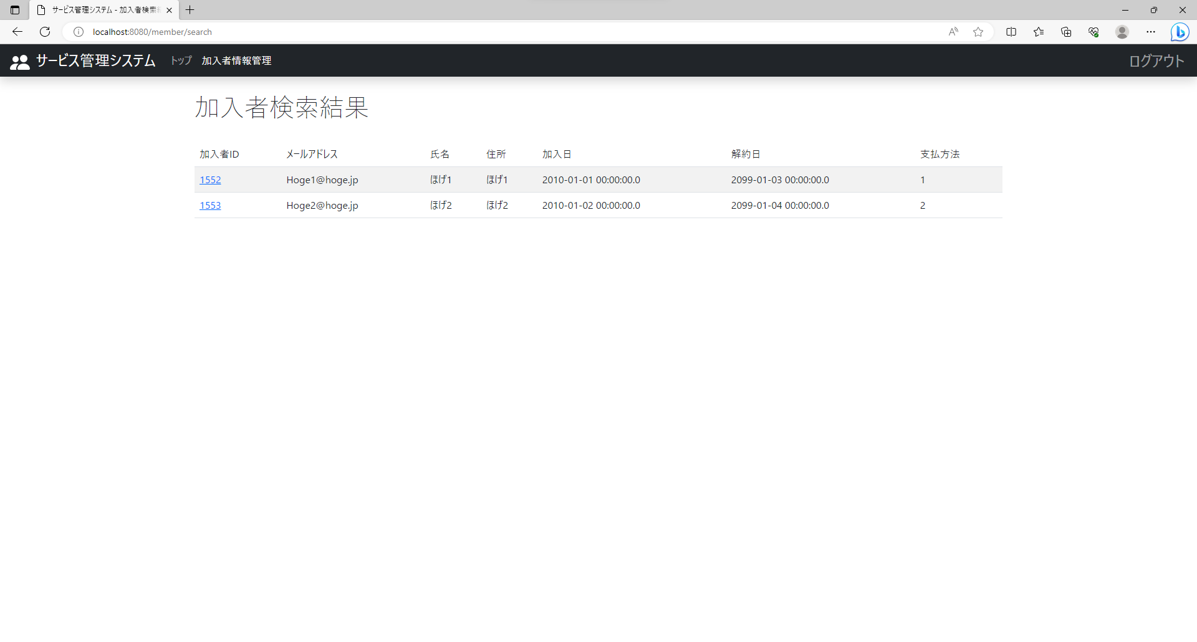
テスト内容：以下の条件で検索ボタンを押下する。 【メールアドレス】未入力 【氏名】登録されている氏名の一部を入力
確認内容：検索結果に氏名の一部が入力された加入者が表示されること。

ケース8


テスト内容：以下の条件で検索ボタンを押下する。 【メールアドレス】未入力 【氏名】登録されている氏名を入力
確認内容：検索結果に氏名が入力された加入者が表示されること。

ケース9

テスト内容：以下の条件で検索ボタンを押下する。 【メールアドレス】未入力 【氏名】登録されていない氏名を入力
確認内容：検索結果に何も表示されないこと。

ケース10


テスト内容：以下の条件で検索ボタンを押下する。 【メールアドレス】登録されているメールアドレスの一部を入力 【氏名】メールアドレスと同じ加入者の氏名の 一部を入力
確認内容：検索結果にメールアドレス・氏名の一部を入力した加入者が表示されること。

ケース11

テスト内容：以下の条件で検索ボタンを押下する。 【メールアドレス】登録されているメールアドレスの一部を入力 【氏名】メールアドレスと別の加入者の氏名の 一部を入力
確認内容：検索結果に何も表示されないこと。

ケース12


テスト内容：以下の条件で検索ボタンを押下する。 【メールアドレス】登録されていないメールアドレスを入力する。 【氏名】登録されていない氏名を入力
確認内容：検索結果に何も表示されないこと。

